说明
黏性百搭 Sticky Wild（原文数据版）
来源：https://ezslotdesign.com/stickywild/ 图片：images/stickywild/04（原文工作簿截图）

原文设定：5个转轮，轮带长度不同（16/15/14/13/12），各含1个WILD；
图案：A/K/Q/J/10。
WILD 黏住率（原文蓝字）= 1/轮带长度：R1 6.25%、R2 6.67%、R3 7.14%、R4 7.69%、R5 8.33%
没黏住率 = 1 - 黏住率（93.75%/93.33%/92.86%/92.31%/91.67%）

计算（原文公式 =IF(位元="W",1-没黏住率^(n-1),没黏住率^(n-1))）：
32种状态（R1~R5 是否黏住，R1=最高位）；每把Free Spin的状态机率 = 5格机率乘积；
Free Spin 1~10 的分布 → 各状态RTP加权 = 免费游戏RTP。
验证：第2把 state0 = Π没黏住率 = 68.75%（与原文一致）✓

注：各状态RTP的赔率表原文未在截图中，本表沿用系列示范赔率（蓝字可改）；
状态机率表与原文完全一致（只依赖黏住率）。

（本簿已合并为 2 个页签：说明、黏性百搭 黏住率+状态机率→RTP；各区块：转轮表 第2~22行，图案次数 第25~33行，黏住率 第36~44行，32状态RTP 第47~81行，赔率表 第84~91行，状态机率 第94~129行，RTP汇总 第132~146行）

── 完整文档（原 老虎机数学专题-黏性百搭.md 存档）──
老虎机数学专题 —— 黏性百搭（Sticky Wild）

来源：https://ezslotdesign.com/stickywild/ （滚轮表、32 状态图与计算式为图片）
配图：原文 5 张配图已下载到本目录 images/stickywild/ 并嵌入本文。
配套模型：老虎机数学专题-黏性百搭.xlsx
一、特色定义

[图片] 参考游戏画面 images/stickywild/01-sticky-wilds-slots-845x475-1-opt.webp

Sticky Wild（黏性百搭，又称 Lock Wild）：免费游戏中 Wild 出现后「黏」在该位置不动，直到免费游戏结束。随着每把 Free Spin 进行，盘面 Wild 越来越多，连线机率逐步攀升。
特色百搭家族：扩展百搭（Expanding）、黏性百搭（Sticky/Lock）、乘倍百搭（Multiplier）。
二、计算方法（原文）

1) 状态枚举：一条得分线 5 个位置各有「有 / 没有」被百搭黏住两种状态 → 共 2^5 = 32 种状态。
[图片] 一条得分线的 32 种 WILD Status（原文图） images/stickywild/02-Line-32-status_---opt.webp
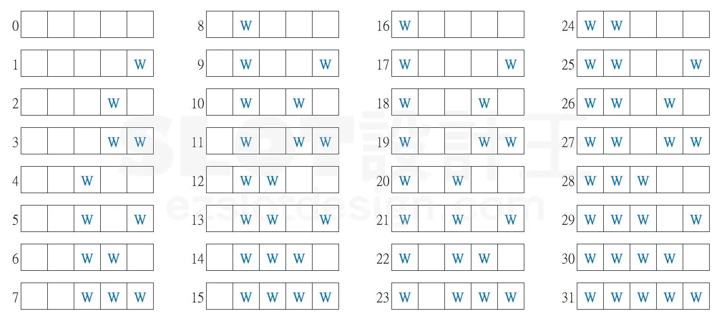
2) 各状态 RTP：看到 W 就把该位置滚轮上的符号全部用百搭取代，计算 32 次。
3) 机率模型：设 P(没黏住率) 为某轮上其中一格第一把免费游戏结束后没有被百搭黏住的机率，则该轮单格在第 (n+1) 把免费游戏开始时：
• 没被黏住机率 = P(没黏住率)^n（前 n 把都没黏住）
• 有被黏住机率 = 1 − P(没黏住率)^n
4) 组合机率：例——第 3 把开始时状态 29（滚轮 1、2、3、5 黏住、滚轮 4 没黏住）= 五个机率的乘积。
5) 推广：用同样公式算出第 2~10 把免费游戏中所有 32 种状态的机率分布。
6) 最终 RTP = Σ（各状态 RTP × 对应机率分布）。
[图片] 原文工作簿：滚轮表/黏住率/WILD Status/Free Spin 1~10 机率表 images/stickywild/04-----_--.png
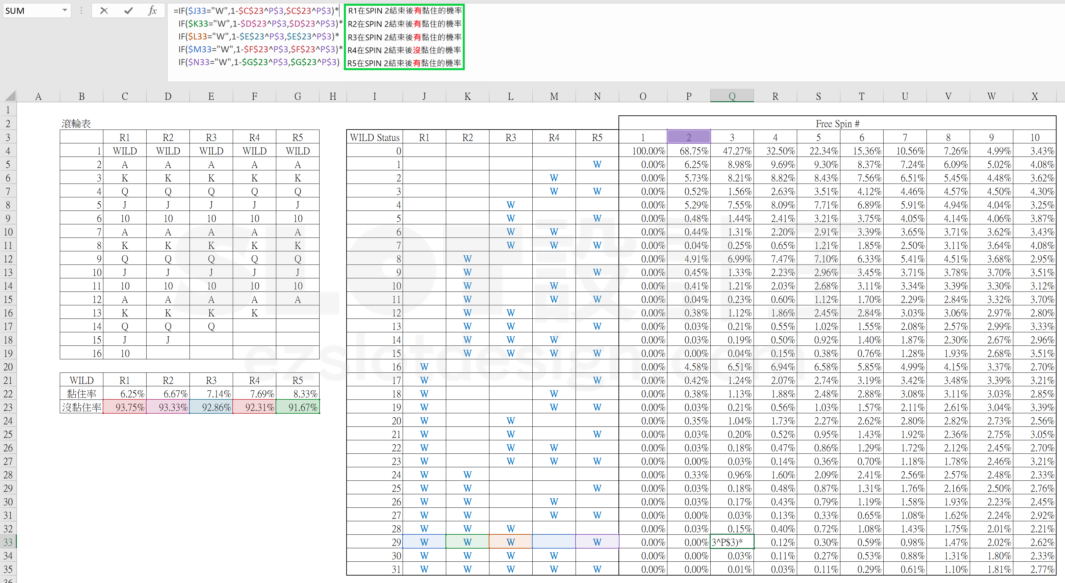
三、Excel 模型（示范数据）

• 5 个转轮：K/Q/J/10/9 各 4 + 1 个 W（轮长 21）
• P(没黏住率) = 1 − 1/21（每格每把出现 W 机率的补数，蓝字可改）
• 免费游戏把数 = 10（蓝字可改）
• 状态 RTP：cnt(图案s, 轮r) = 4 + 状态位元 × 1；组合数与赔率同基础款
• 状态机率：第 m 把时 P(未黏) = p^(m−1)、P(已黏) = 1 − p^(m−1)，按 5 个位元相乘
工作表 | 内容
说明 | 设定
黏性百搭 黏住率+状态机率→RTP | 转轮表 / 图案次数 / 黏住率（= 1/轮带长度）/ 赔率表 + 32状态RTP（32 种状态的组合数与 RTP）+ 状态机率（第 1~10 把 × 32 状态的机率分布）+ RTP汇总（每把期望 RTP 与免费游戏总 RTP）

原文数据核对（读图回填）

• 滚轮表（原文）：轮带长度 16/15/14/13/12，各含 1 个 WILD；图案 A/K/Q/J/10
• R1(16): WILD,A,K,K,Q,10,A,K,Q,J,10,A,K,Q,J,10
• R2(15): WILD,A,K,K,J,10,A,K,Q,J,10,A,K,Q,Q
• R3(14): WILD,A,K,K,J,10,A,K,Q,J,10,A,K,Q
• R4(13): WILD,A,K,K,J,10,A,K,Q,J,10,A,K
• R5(12): WILD,A,K,K,J,10,A,K,Q,J,10,A
• WILD 黏住率（原文蓝字）= 1/轮带长度：6.25%/6.67%/7.14%/7.69%/8.33%；没黏住率 = 93.75%/93.33%/92.86%/92.31%/91.67% ✓
• 32 状态（R1=最高位）× Free Spin 1~10 的机率表：本模型与原文公式完全同构（=IF(位元="W",1-没黏住率^(n-1),没黏住率^(n-1))）；第 2 把 state0 = 68.75% 与原文一致 ✓
• 各状态 RTP 的赔率表原文截图未包含 → 本表沿用示范赔率（蓝字可改）
配图清单（images/stickywild/）

文件 | 说明
images/stickywild/01-sticky-wilds-slots-845x475-1-opt.webp | 参考游戏画面
images/stickywild/02-Line-32-status_---opt.webp | 32 种状态图（大图）
images/stickywild/03-Line-32-status_---opt.webp | 同图（小图重复）
images/stickywild/04-----_--.png | 原文工作簿截图（大图）
images/stickywild/05-----_--.png | 同图（小图重复）

